Planilha4
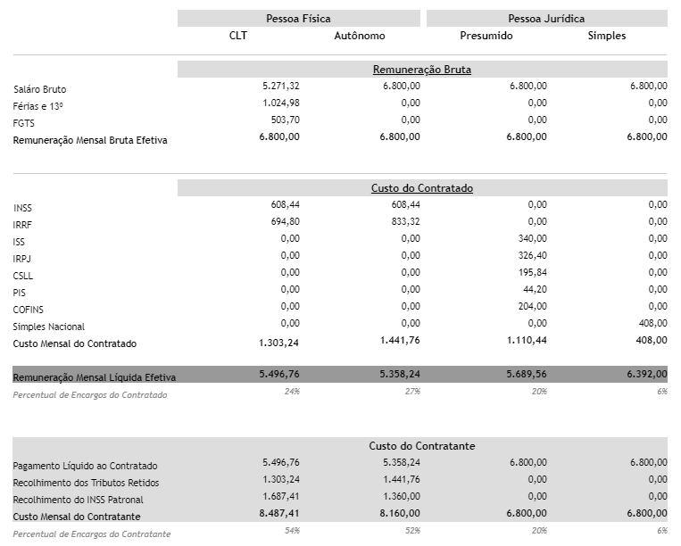
https://www.ozai.com.br/clt-pj-autonomo/
http://www.calculador.com.br/calculo/inss

teste
 |  |  |  |  | $12,345.00 | € 345.00
 | juliano de macedo teste

 |  |  |  |  |  |  |  |  |  |  |  |  |  | fer
 | Coluna1 | Coluna2 | Coluna3 | Coluna4 |  |  |  |  |  |  | 0:20:00 |  |  | 1 | 5
 | 1 | 1 | 1 | 1 |  |  |  |  |  |  | 2018-08-22 |  |  | 2 | 6
 | 2 | 2 | 2 | 2 |  |  |  |  | 8/22/18 |  |  |  |  | 3 | 6
 | 3 | 3 | 3 | 3 |  |  |  |  | 2018 |  |  |  |  | 4 | 7
 | 4 | 4 | 4 | 4 |  |  |  |  | 2018-01-31 |  |  |  |  | 10 | 24
 | 5 | 5 | 5 | 5 |  |  |  |  | google
 | 6 | 6 | 6 | 6 |  |  |  |  | 2018-08-22
 | 7 | 7 | 7 | 7
 | 8 | 8 | 8 | 8 |  | kkk
 | 9 | 9 | 9 | 9 |  |  | AAA | AAA
 | 10 | 10 | 10 | 10 |  |  | BBB |  | 1 | Porto Velho | 1100205 | Rondônia | 34 082,366 |  | 0
 |  |  |  |  |  |  | AAA |  | 2 | Manaus | 1302603 | Amazonas | 11 401,058
 |  |  |  |  |  |  | BBB |  | 3 | Rio Branco | 1200401 | Acre | 9 222,577 |  | 0
 | 8/22/18 |  |  |  |  |  | AAA |  | 4 | Campo Grande | 5002704 | Mato Grosso do Sul | 8 096,051
 | 8/23/18 |  |  |  |  |  | BBB |  | 5 | Macapá | 1600303 | Amapá | 6 407,123
 |  |  |  |  |  |  | AAA |  | 6 | Brasília | 5300108 | Distrito Federal | 5 801,937
 |  |  |  |  |  |  | BBB |  | 7 | Boa Vista | 1400100 | Roraima | 5 687,064
 |  |  |  |  |  |  | AAA |  | 8 | Cuiabá | 5103403 | Mato Grosso | 3 538,167
 |  |  |  |  |  |  | BBB |  | 9 | Palmas | 1721000 | Tocantins | 2 218,934
 |  |  |  |  |  |  | AAA |  | 10 | Teresina | 2211001 | Piauí | 1 755,698
 |  |  |  |  |  |  | BBB |  | 11 | São Paulo | 3550308 | São Paulo | 1 522,986
 |  |  |  |  |  |  | AAA |  | 12 | Rio de Janeiro | 3304557 | Rio de Janeiro | 1 182,296
 |  |  |  |  |  |  | BBB |  | 13 | Belém | 1501402 | Pará | 1 064,918
 |  |  |  |  |  |  |  |  | 14 | São Luís | 2111300 | Maranhão | 827.141
 |  |  |  |  |  |  |  |  | 15 | Goiânia | 5208707 | Goiás | 739.492
 |  |  |  |  |  |  |  |  | 16 | Salvador[nota 1] | 2927408 | Bahia | 692.819
 |  |  |  |  |  |  |  |  | 17 | Maceió | 2704302 | Alagoas | 510.655
 |  |  |  |  |  |  |  |  | 18 | Porto Alegre | 4314902 | Rio Grande do Sul | 496.827
 |  |  |  |  |  |  |  |  | 19 | Curitiba | 4106902 | Paraná | 434.967
 |  |  |  |  |  |  |  |  | 20 | Florianópolis | 4205407 | Santa Catarina | 433.317
 |  |  |  |  |  |  |  |  | 21 | Belo Horizonte | 3106200 | Minas Gerais | 313.554
 |  |  |  |  |  |  |  |  | 22 | Fortaleza | 2304400 | Ceará | 313.14
 |  |  |  |  |  |  |  |  | 23 | Recife | 2611606 | Pernambuco | 217.494
 |  |  |  |  |  |  |  |  | 24 | João Pessoa | 2507507 | Paraíba | 210.551
 |  |  |  |  |  |  |  |  | 25 | Aracaju | 2800308 | Sergipe | 174.053
 |  |  |  |  |  |  |  |  | 26 | Natal | 2408102 | Rio Grande do Norte | 170.298
 |  |  |  |  |  |  |  |  | 27 | Vitória | 3205309 | Espírito Santo | 93.381

